Hoja1
2023-08-25 14:37:54

BUENOS AIRES luquearti@gmail.com

____________________________________________________________________________________
"VARILLA y ALAMBRE"
"Para VISILLO”
“FORRADA"
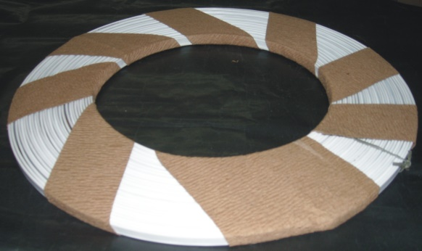
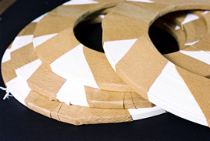

VARILLA CHATA para VISILLO FORRADA

COD. | ROLLO POR | PRECIO x M.
V-020 | 25 M. | 150.75
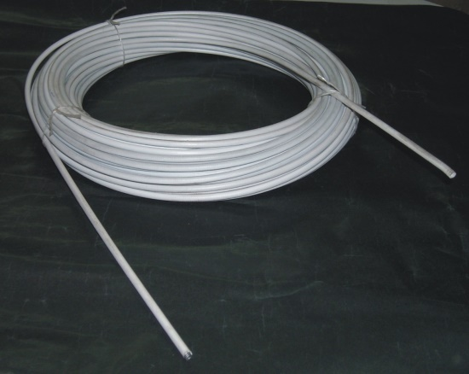
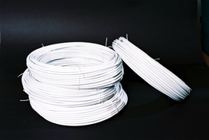

ALAMBRE para VISILLO ESPIRALADO FORRADO

COD. | ROLLO POR | PRECIO x M.
A-061 | 30 M. | 244.51

M

